Лист1
ID | Название | Предварительные шаги | Шаги | Входные данные | Ожидаемый результат | Вложения | Фактический результат | Баг
1 | Ввод валидных данных в поле логин и в поле пароль | открыть сайт www.blizzard.com/ru-ru/ | 1.Кликнуть надпись "Моя учётная запись" в правом верхнем углу. 2.Кликнуть надпись "Вход". 3.Ввeсти в поля корректный логин и пароль. 4.Нажать кнопку "Авторизоваться." 5.Кликнуть надпись "Моя учётная запись" в правом верхнем углу. 6.Кликнуть надпись "Выход". | логин:psychosocial@yahoo.com пароль:fgheYUEk | 1.Вход в учётную запись успешен. 2.Выход из учётной записи успешен.
2 | Авторизация на сайте | открыть сайт www.blizzard.com/ru-ru// | 1.Кликнуть надпись "Моя учётная запись" в правом верхнем углу. 2.Кликнуть надпись "Вход". 3.Оставить оба поля пустыми. 4.Нажать кнопку "Авторизоваться". | логин: пароль: | 1.Вход в учётную запись не произведён из-за отсутствия данных. | 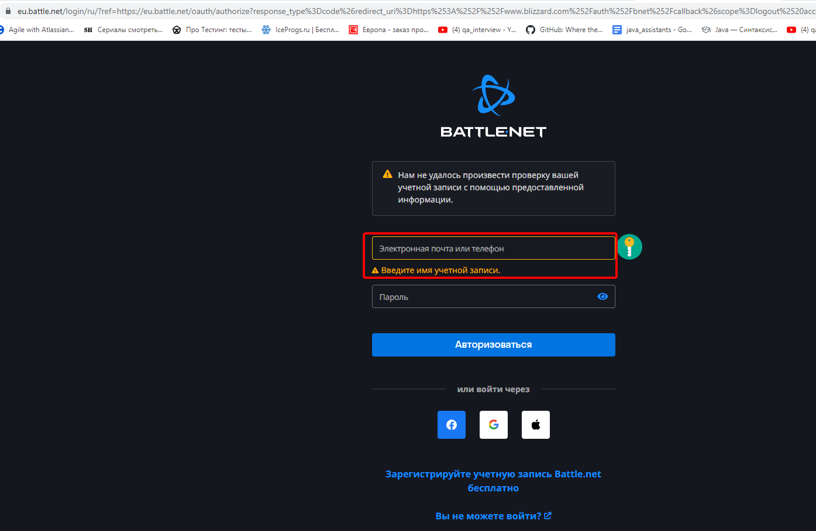
3 | Ввод данных в поля авторизации | открыть сайт www.blizzard.com/ru-ru// | 1.Кликнуть надпись "Моя учётная запись" в правом верхнем углу. 2.Кликнуть надпись "Вход". 3.Ввeсти логин с использованием букв разного регистра. 4.Оставить поле пароль без информации. 5.Нажать кнопку "Авторизоваться". | логин:pSYchOsocial@yahoo.com пароль: | 1.Вход в учётную запись не произойдёт по причине отсутствия данных в поле "пароль". | 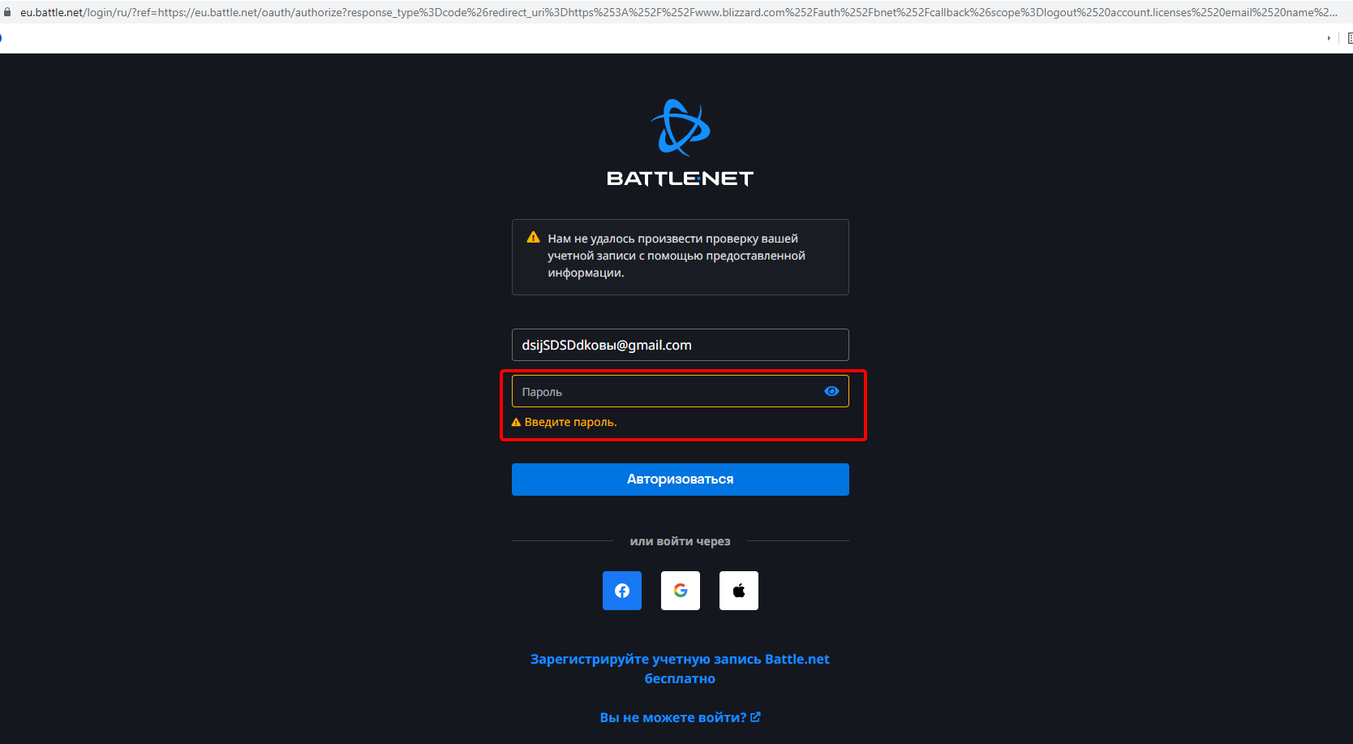
4 | Заполнения данных в поля авторизации на сайте | открыть сайт www.blizzard.com/ru-ru// | 1.Кликнуть надпись "Моя учётная запись" в правом верхнем углу. 2.Кликнуть надпись "Вход". 3.Ввeсти некорректный логин и некорректный пароль. 4.Нажать кнопку "Авторизоваться". | логин:hdsfeli30@gmail.com пароль: fgdhfIfj | 1.Вход в учётную запись не произойдёт по причине некоректных данных в полях. | 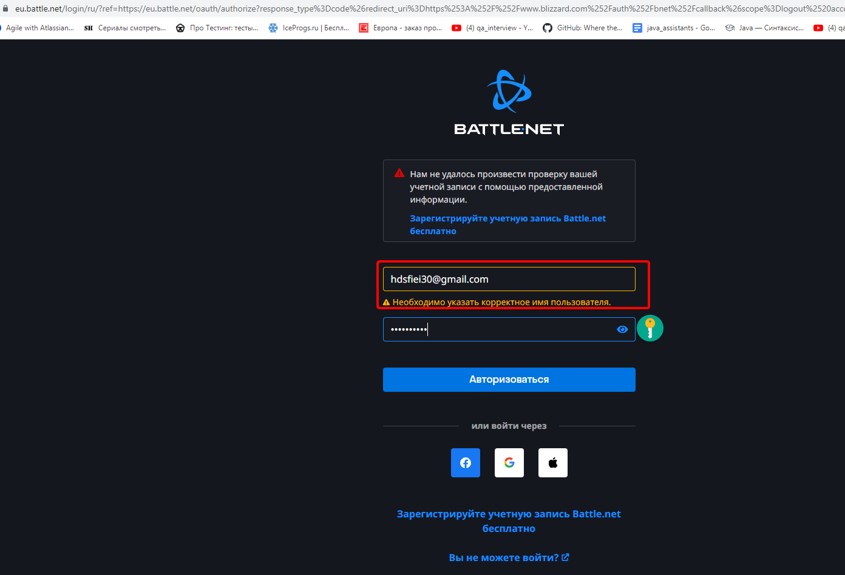
5 | Валидация на сайте | открыть сайт www.blizzard.com/ru-ru// | 1.Кликнуть надпись "Моя учётная запись" в правом верхнем углу. 2.Кликнуть надпись "Вход". 3.Ввeсти логин <script>alert(123) и корректный пароль. 4.Нажать кнопку "Авторизоваться." | логин: <script>alert(123) пароль:fgheYUEk | 1.Вход в учётную запись не произойдёт по причине некоректного логина. | 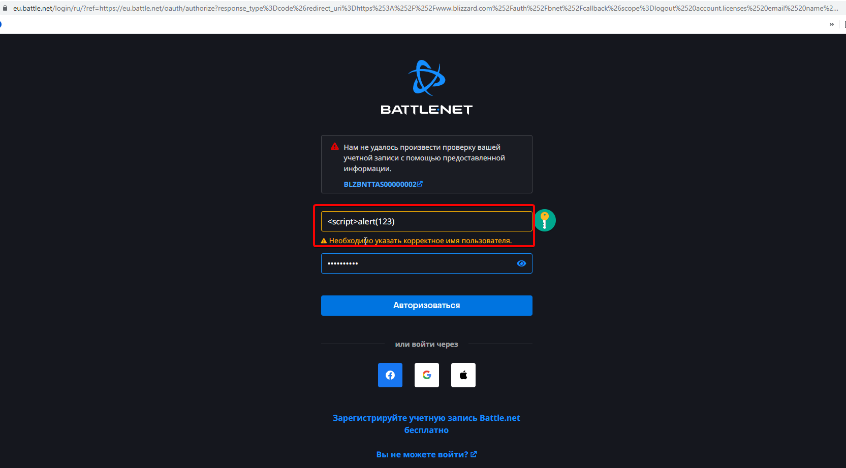

Лист2
ID | Название | Предварительные шаги | Шаги | Входные данные | Ожидаемый результат | Вложения | Фактический результат | Баг
1. | Баннер "Обратная связь" принимает валидные данные при нажатии на кнопку "Отправить" | Перейти на сайт https://skillbox.ru/ | 1.Переместиться вниз страницы. 2.Заполнить поля в рамке "Поможем в выборе!". 3.В поле "Имя" вносим данные - "Борис". 4.В поле "Телефон" вводим - "89519080875". 5.В поле "Электронная почта" вносим - "magicboris@gmail.com". 6.Нажимаем кнопку "Отправить". |  | 1.Используемые данные ввода в поля дают право на обработку запроса. | 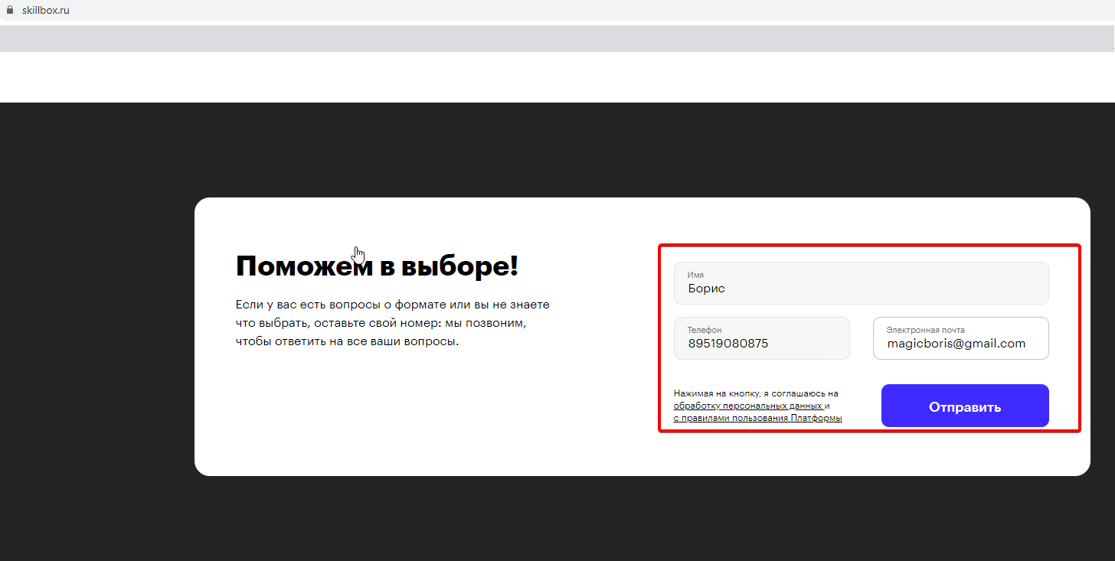
 |  |  |  |  |  | 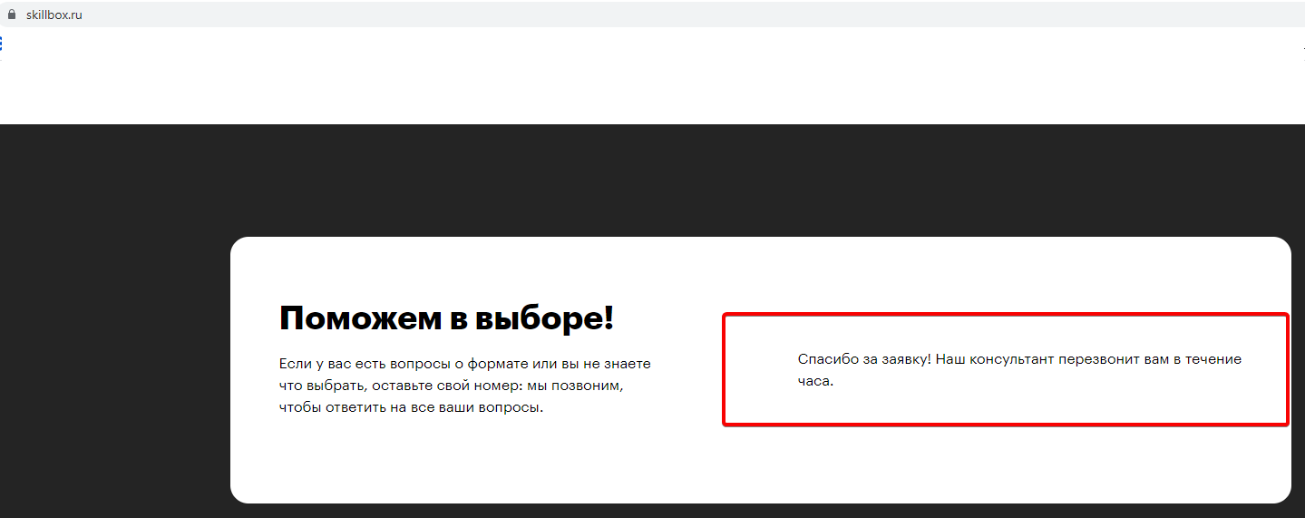
2. | Клик на кнопку "Отправить" приводит к зависанию страницы | Перейти на сайт https://skillbox.ru/ | 1.Переместиться вниз страницы. 2.Заполнить поля в рамке "Поможем в выборе!". 3.В поле "Имя" вносим данные - "Пётр !@#*]{]{". 4.В поле "Телефон" вводим - "8934242424242". 5.В поле "Электронная почта" вносим - "*********@.gmail.com". 6.Нажимаем кнопку "Отправить". |  | 1.Используемые данные ввода в поля дают право на обработку запроса. | 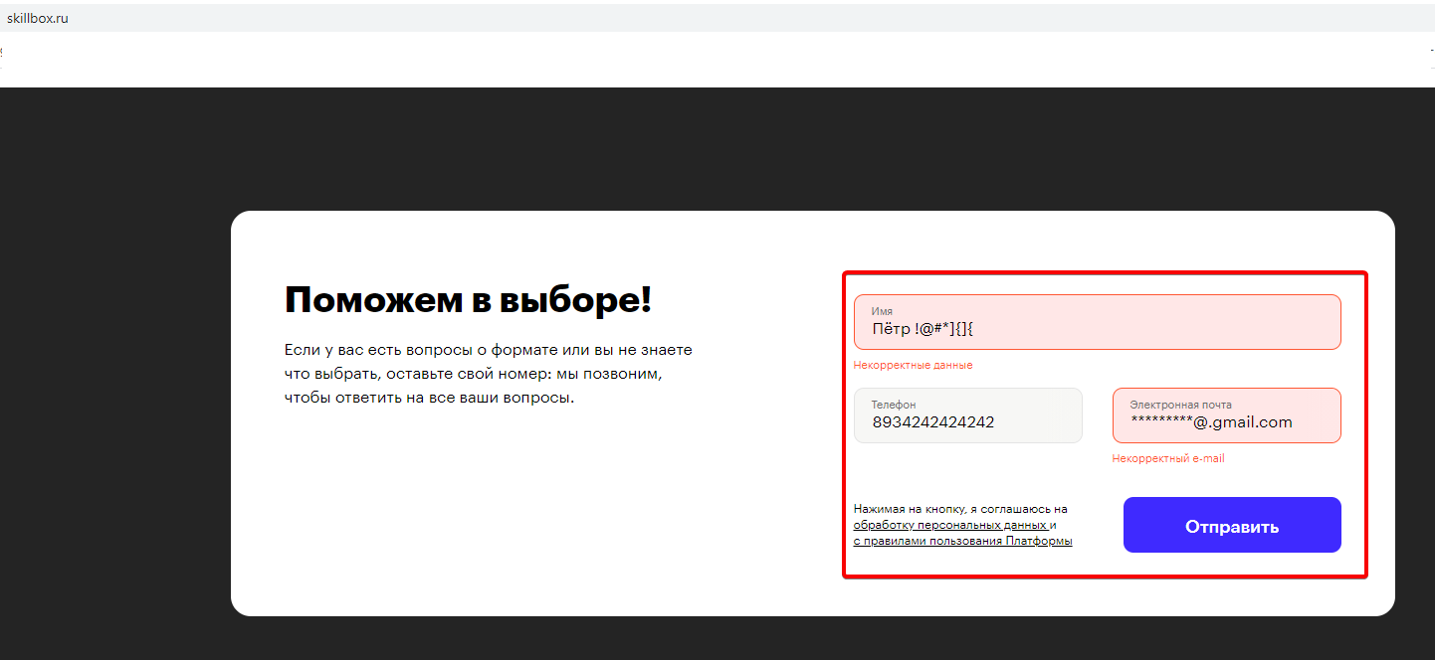 |  | Вводим данные в поля баннера после чего баннер "Поможем в выборе!" зависает.
 |  |  |  |  |  | 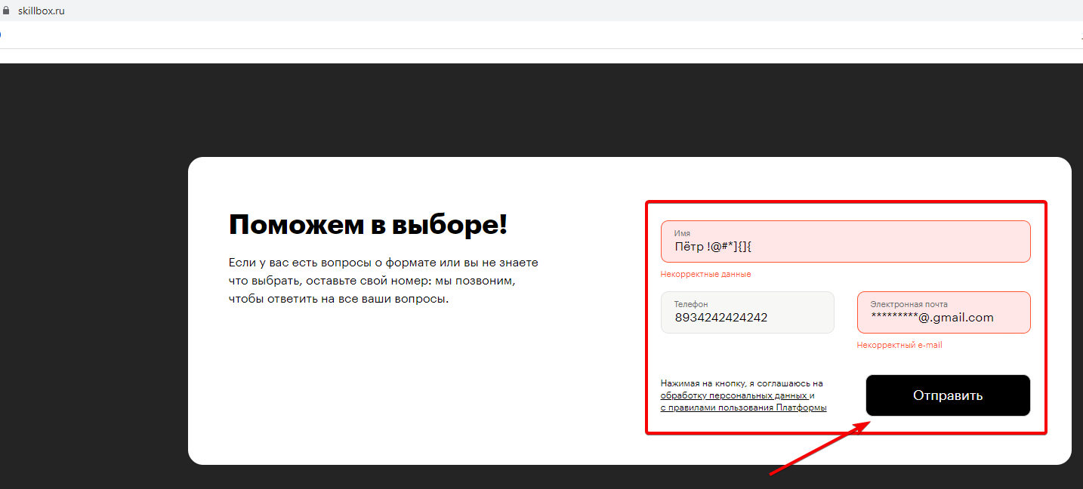

Лист6
ID | Название | Предварительные шаги | Шаги | Ожидаемый результат | Скрин/Логи/Видео | Фактический результат | Severity | Priority | Окружение
1. | Отсутствует подчёркивание гиперссылки в разделе Moving при наведении курсора. | перейти на сайт www.vmedia.ca | 1. Навести курсор мыши на раздел Support 2. В открывшейся шторке выбрать подраздел Moving 3. Кликнуть курсором мыши по разделу Moving 4. В открывшейся странице перейти к пункту How it works | 1. Гиперссыллка подчёркивается в разделе Moving | 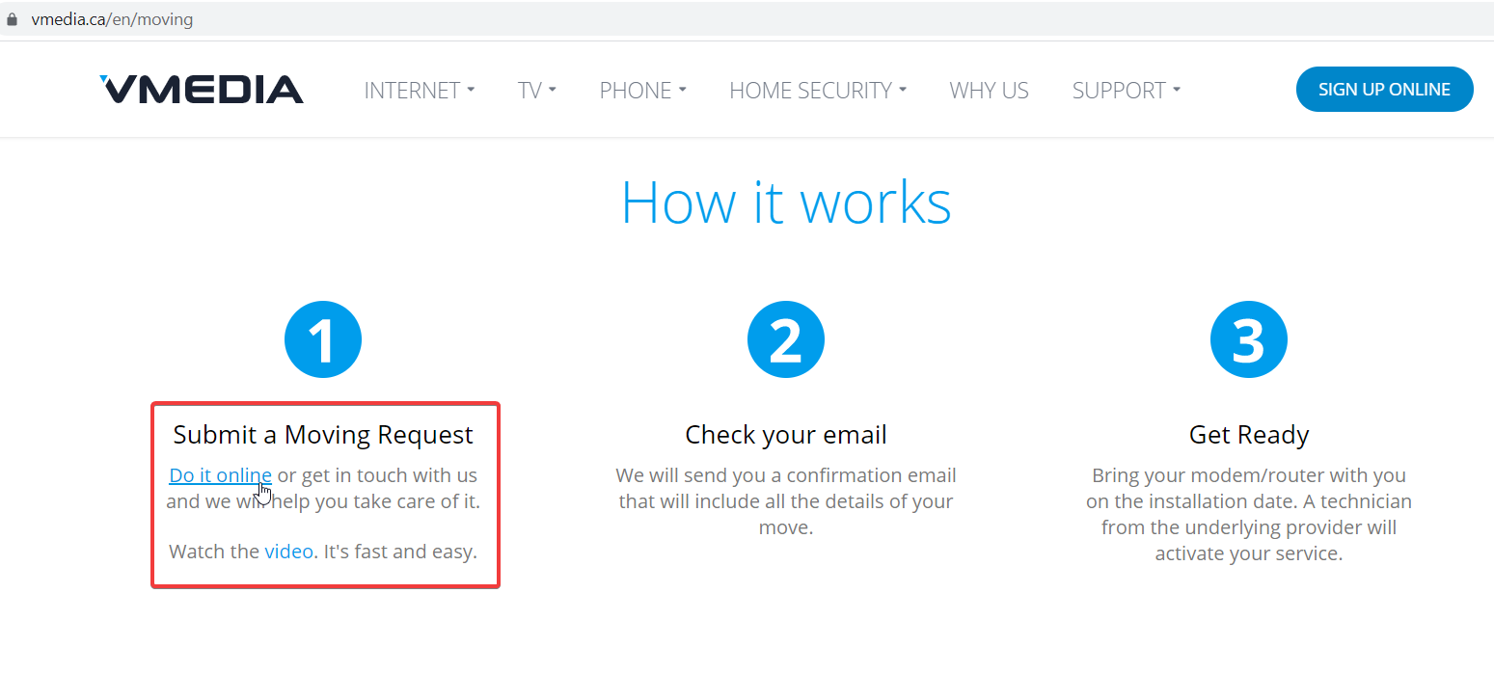 | 1.Гиперссылка не подчёркивается в разделе Moving | Low | Low | Windows 10 Iphone XR
 |  |  |  |  | 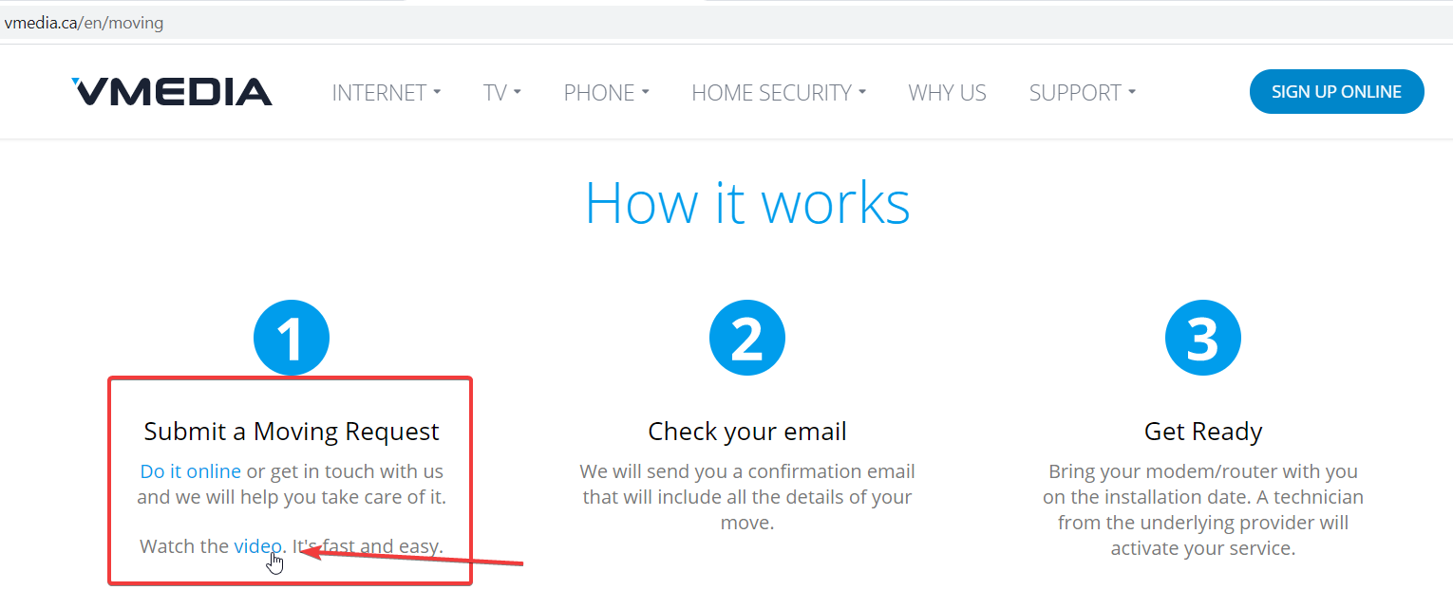
2. | Нумерация позиций нарушена в разделе Chanel Info | перейти на сайт www.vmedia.ca | 1. Навести курсор мыши на раздел TV 2. В открывшейся шторке выбрать подраздел Channel Info 3. Кликнуть курсором мыши по разделу Channel Info | 1. Нумерация названий позиций начинается с цифры 1. | 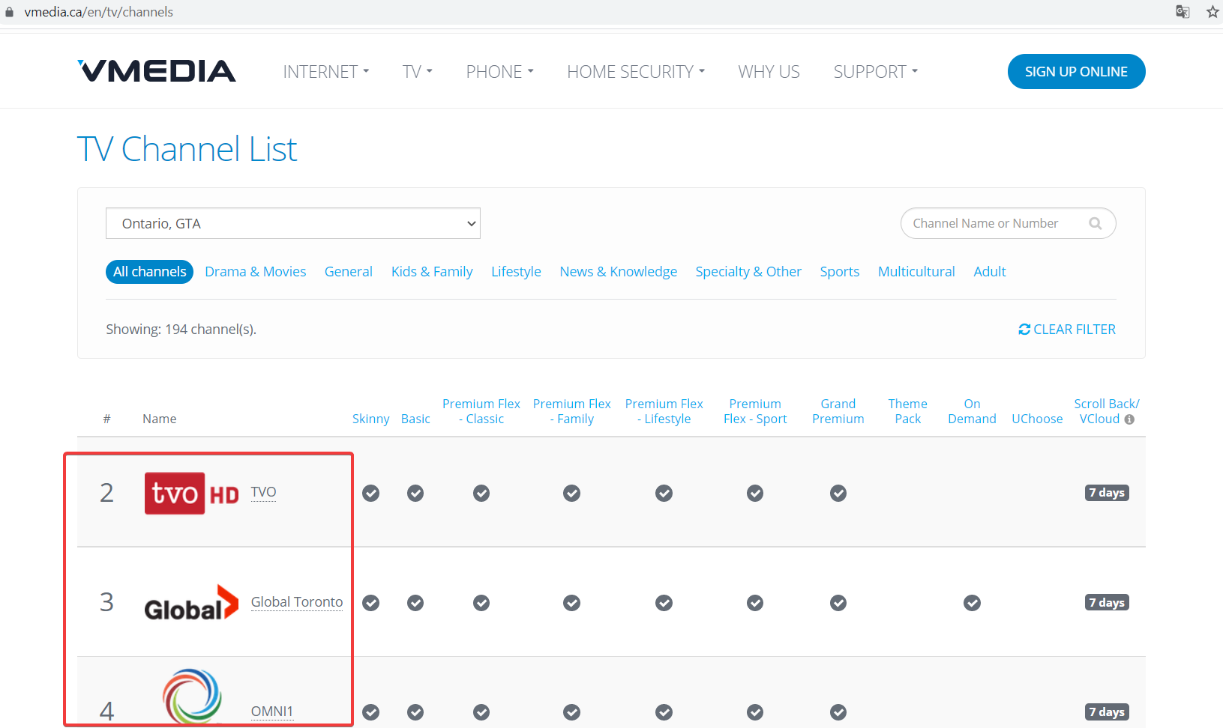 | 1. Нумерация названий позиций начинается с цифры 2. | Low | Low | Windows 10 Iphone XR

